Junio 2025
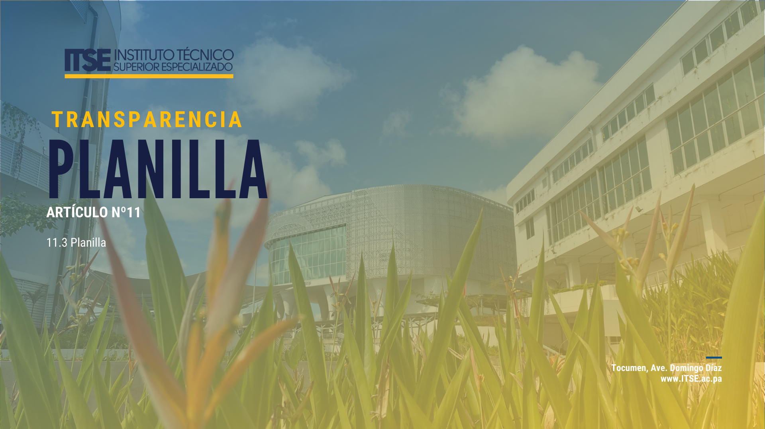

11.3 Planilla
Planilla
Posición | Nombre | Apellido | Número de Cédula | Cargo | Salario Mensual | Inicio de Labores | Objeto del Gasto | Estatus
1 | MILENA | GOMEZ | 8-729-478 | Gerente Educativo | 3,500.00 | 2021-02-08 | 001 | Permanente
2 | INES | SITTON | 4-724-447 | Sub Gerente de Curriculo | 3,500.00 | 23/01/2023 | 001 | Permanente
3 | BHERNADETT | VILLANUEVA | 3-119-877 | Dir. De Vinculación Sectorial | 3,500.00 | 2021-01-09 | 001 | Permanente
4 | DORA | ALVARADO | 3-64-739 | Directora de Administracion | 3,000.00 | 2021-02-08 | 001 | Permanente
5 | SAMUEL | VÁSQUEZ | 8-230-1784 | Instructor | 2,500.00 | 23/05/2023 | 001 | Interino
6 | ADRIANA | FERRER | 8-363-528 | Jefa De Compras | 3,500.00 | 2022-03-01 | 001 | Licencia sin sueldo
9 | KARLA | SUCRE | 8-725-56 | Administrador I | 1,000.00 | 2024-09-09 | 001 | Interino
10 | EVELYN | MARTINEZ | 8-899-1185 | Administrador I | 1,200.00 | 18/11/2019 | 001 | Interino
11 | HUGO | CARREÑO | 4-726-984 | Desarrollador | 2,000.00 | 23/02/2024 | 001 | Interino
14 | AIDEE | VALDELAMAR | 8-491-880 | Almacenista I | 850.00 | 2019-01-08 | 001 | Interino
16 | MARICRUZ | VERGARA | 6-73-997 | Analista De Cobros | 1,500.00 | 2019-02-07 | 001 | Interino
21 | SOLEDAD | ORTIZ | 8-756-530 | Analista de Recursos Humanos | 1,500.00 | 2025-06-01 | 001 | Interino
42 | JORGE | SAMUDIO | 4-250-947 | Conductor de Vehiculo III | 850.00 | 2020-02-03 | 001 | Interino
47 | LIDIANIS | JAÉN | 8-780-1171 | Contador | 1,200.00 | 19/10/2020 | 001 | Interino
52 | RAFAEL | RODRIGUEZ | 8-734-736 | Jardinero | 650.00 | 2020-11-02 | 001 | Interino
55 | JAVIER GREGORIO | PERNETT CAÑATE | 8-517-255 | INSTRUCTOR | 810.00 | 30/05/2025 | 001 | Interino
57 | KRISTELL NICOLE | CASTILLERO GONZÁLEZ | 8-940-145 | INSTRUCTOR | 1,350.00 | 2025-10-02 | 001 | Interino
59 | VICTOR | MOSQUERA | 8-485-838 | Auxiliar Administrativo | 1,100.00 | 2021-01-12 | 001 | Permanente
62 | YIZHAK | CEDEÑO | 8-861-2325 | Asistente Administrativo I | 1,100.00 | 18/11/2021 | 001 | Permanente
63 | SAMANTHA | SALDAÑA | 8-838-678 | INSTRUCTOR | 2,000.00 | 20/02/2025 | 001 | Interino
64 | JAIRO | NOVO | 8-912-1284 | Asistente Legal | 1,000.00 | 16/09/2021 | 001 | Permanente
67 | GABINO | AYARZA | 1-23-875 | Jefe De Seguridad | 3,500.00 | 2021-04-10 | 001 | Permanente
88 | TIFFANY | RIVERA | 8-895-490 | Secretaria Ejecutiva I | 1,200.00 | 2019-01-11 | 001 | Interino
101 | ROSA | VALDES | 8-772-570 | Recepcionista | 850.00 | 2019-02-08 | 001 | Interino
104 | EDWIN | LÓPEZ | 6-51-2660 | Conductor de Vehiculo I | 800.00 | 2024-07-03 | 001 | Interino
120 | NEQUELDA | ROA | 8-829-1624 | Ayudante General | 750.00 | 2023-04-09 | 001 | Interino
122 | RUBIELA | MONROY | 8-847-1435 | Jefe De Planificación | 2,000.00 | 2019-01-08 | 001 | Interino
123 | VILKA | SANCHEZ | 8-721-2406 | Jefe De La Ofic. Inst. De Rr.Hh. | 3,300.00 | 2021-02-08 | 001 | Permanente
124 | JUAN | PALOMINO | 8-253-907 | Auditor | 2,000.00 | 2021-01-09 | 001 | Permanente
127 | ELIGIO | OCAÑA | PE-4-900 | Planificador | 3,000.00 | 2021-01-11 | 001 | Licencia sin sueldo
128 | MOISES ANTONIO | NÚÑEZ ZAMBRANO | 8-778-1291 | CONDUCTOR DE VEHÍCULO I | 800.00 | 2025-04-02 | 001 | Interino
129 | MARITZA | AGUILAR | 2-700-293 | Asistente Administrativo I | 1,100.00 | 23/08/2024 | 001 | Interino
133 | ASTRID | RIVERA | 4-776-673 | Administrador I | 1,275.00 | 2019-01-08 | 001 | Licencia de maternidad
151 | ANGIE | LOBO | 8-741-1792 | Psicologa | 1,800.00 | 27/01/2020 | 001 | Interino
161 | EDWIN | VALENCIA | 8-713-1229 | Jefe Ofic. Informacion Y Rel. Pub | 2,500.00 | 16/09/2021 | 001 | Permanente
162 | WILLIAM | CAICEDO | 8-822-2454 | Jefe Ofic Cooperacion Y Asist. Tec | 2,500.00 | 20/09/2021 | 001 | Permanente
163 | EDILDA | FLAUZIN | 4-168-443 | Coordinador de Planes y Programas | 3,000.00 | 2019-02-07 | 001 | Interino
164 | EDITH | ESPINO | 7-94-1385 | Coordinador de Planes y Programas | 3,000.00 | 2019-02-07 | 001 | Licencia sin sueldo
167 | XIOMARA | VALLARINO | 8-807-56 | Coordinador de Planes y Programas | 2,500.00 | 2019-02-07 | 001 | Interino
169 | MAIROBYS | BARRIOS | 8-787-2091 | Coordinador de Planes y Programas | 3,000.00 | 2021-01-09 | 001 | Permanente
170 | EUDES | BASO | 7-121-639 | Coordinador de Planes y Programas | 2,000.00 | 18/11/2019 | 001 | Interino
171 | CECILIO | DOMINGUEZ | 8-455-970 | Coordinador de Planes y Programas | 2,000.00 | 2019-01-08 | 001 | Interino
174 | NOEMI | GUERRA | 8-869-1964 | Coordinador de Planes y Programas | 2,000.00 | 2019-01-11 | 001 | Interino
175 | YARIMELI | LÓPEZ | 8-746-1767 | Coordinador de Planes y Programas | 2,000.00 | 2023-01-02 | 001 | Interino
178 | KEYLA | GONZALEZ | 8-777-1045 | Coordinador de Planes y Programas | 2,250.00 | 18/11/2019 | 001 | Interino
179 | JORGE | GUEVARA | 8-343-283 | Agente De Seguridad I | 800.00 | 2019-01-11 | 001 | Interino
182 | FERMÍN | MACÍAS | 8-735-2175 | Asistente De Fotografia | 1,000.00 | 22/10/2020 | 001 | Interino
188 | GUILLERMO | CUERVO | 3-101-627 | Instructor Especializado Categoria I | 2,000.00 | 31/05/2024 | 001 | Interino
189 | ALBERTO | SEGURA | 8-813-1358 | Instructor | 2,000.00 | 25/06/2024 | 001 | Interino
191 | GHISMEYKA | SÁNCHEZ | 8-797-181 | Instructor | 1,000.00 | 26/05/2023 | 001 | Interino
192 | LUCINA | FRANCO | 8-790-1271 | Instructor | 2,000.00 | 2024-02-07 | 001 | Interino
193 | DINORA | DELGADO | 4-251-566 | INSTRUCTOR | 1350.00 | 2024-02-07 | 001 | Interino
196 | ALBERTO | CORREA | 4-735-631 | Instructor | 2,000.00 | 17/06/2019 | 001 | Interino
197 | FERNANDO | GAITÁN | 8-982-1712 | ANALISTA DE RECURSOS HUMANOS | 1,000.00 | 2024-01-08 | 001 | Interino
198 | RICARDO | COBOS | 8-790-195 | Instructor | 1,100.00 | 08/05/2024 | 001 | Interino
199 | KATHERINE | FUENTES | 8-895-2463 | Instructor Especializado Categoría I | 2,000.00 | 26/08/2024 | 001 | Interino
202 | ELISABET | DE LEÓN | 8-853-400 | Instructor | 1,000.00 | 2023-06-07 | 001 | Interino
209 | JAVIER | FRAGO | 8-236-1863 | Instructor | 2,000.00 | 17/06/2019 | 001 | Interino
211 | AMILCAR | GONZALEZ | 4-726-2249 | Instructor | 2,000.00 | 17/06/2019 | 001 | Interino
213 | ALBERTO | MORALES | 8-842-985 | Instructor | 2,000.00 | 17/06/2019 | 001 | Interino
215 | SELCIO | ACOSTA | 8-310-791 | Instructor | 2,000.00 | 17/06/2019 | 001 | Interino
217 | EZEQUIEL | QUINTERO | 6-76-13 | Instructor | 2,000.00 | 17/06/2019 | 001 | Interino
218 | ALEJANDRO | LOPEZ | 6-706-1938 | Instructor | 1,000.00 | 2023-06-05 | 001 | Interino
220 | OSCAR | AGUILAR | 4-717-828 | Instructor | 2,000.00 | 17/06/2019 | 001 | Interino
224 | YANIBEL | QUIEL | 4-733-1627 | Instructor | 2,000.00 | 17/06/2019 | 001 | interino
225 | EYLIN | FERNANDEZ | 8-906-265 | Instructor | 1,100.00 | 13/11/2023 | 001 | Interino
248 | DAVID | ACEVEDO | 8-941-1015 | Instructor EspeciaIIzado Categoría II | 450.00 | 02/10/2024 | 001 | Interino
...

